metodo sinergico
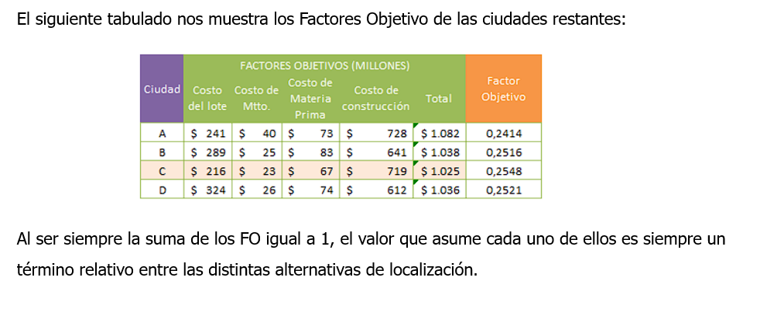
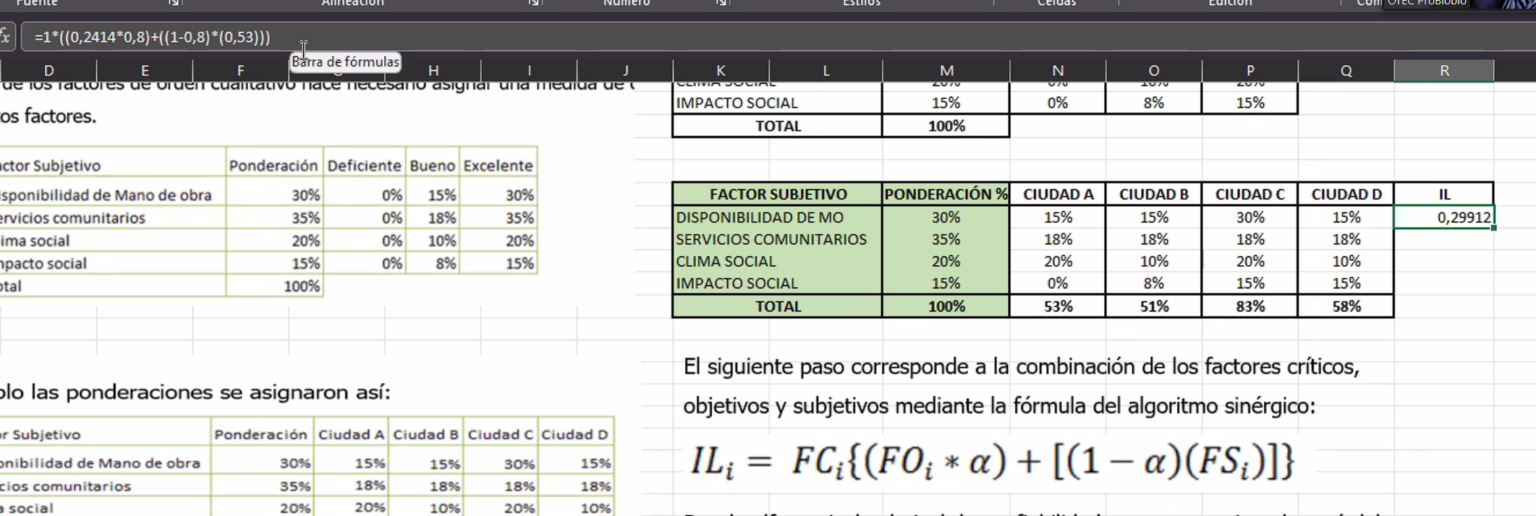
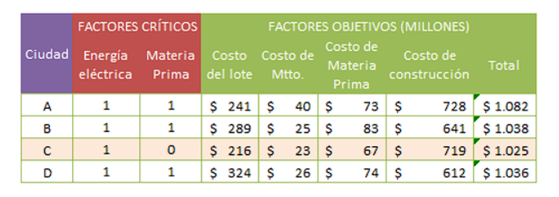
 |  | EJEMPLO APLICACION METODO SINERGICO |  |  |  |  |  | α= | 0.8 | =80% |  | cualitativo es subjetivo
 | FC |  |  |  |  |  | Ct | FO |  |  |  | cuantitativo es objetivo
 | FACTORES | CRITICOS |  | FACTORES OBJETIVOS (MILLONES)
CIUDAD | ENERGIA | MATERIA | COSTO | COSTO DE | COSTO DE | COSTO DE | factores objetivos | FACTOR
 | ELECTRICA | PRIMA | DEL LOTE | MTTO | MATERIA PRIMA | CONSTRUCCION | TOTAL | OBJETIVO
A | 1 | 1 | $241 | $40 | $73 | $728 | $1,082 | 0.24140592
B | 1 | 1 | $289 | $25 | $83 | $641 | $1,038 | 0.25163892
C | 1 | 0 | $216 | $23 | $67 | $719 | $1,025 | 0.25483044
D | 1 | 1 | $324 | $26 | $74 | $612 | $1,036 | 0.25212471
 |  |  |  |  |  |  |  | 1.0000 | LA SUMA DE LOS FACTORES OBJETIVOS ES IGUAL A 1
factur subjetivo
disponibilidad de mano de obra

 |  | CALCULO BINARIO
 | FACTORES | CRITICOS | FC
CIUDAD | ENERGIA | MATERIA | VALOR |  |  | Factor subjetivo | ponderacion | ciudad A | Ciudad B | Ciudad C | Ciudad D
 | ELECTRICA | PRIMA | BINARIO |  |  | Disponibilidad mano de obra | 30% | 15% | 15% | 30% | 15%
A | 1 | 1 | 1 | 0 SIN FACTIBILIDAD |  | servicios comunitarios | 35% | 18% | 18% | 18% | 18%
B | 1 | 1 | 1 | 1 CON FACTIBILIDAD |  | Clima social | 20% | 20% | 10% | 10% | 10%
C | 1 | 0 | 0 |  |  | Impacto social | 15% | 0% | 8% | 15% | 15%
D | 1 | 1 | 1 |  |  | FS | 100% | 53% | 51% | 83% | 58%

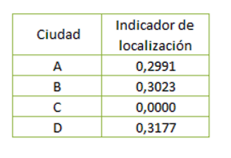
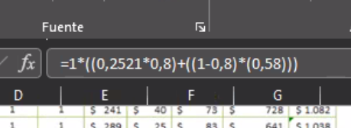
Indice de localizacion
CIUDAD | IL
A | 0.2991
B | 0.3073 | 0.251638
C | 0.0000
D | 0.3177

